Tabela 1
Tabela 1: Podaci o osiguranju za period od 1. januara do 31. marta 2024. godine
Table 1: Insurance data for the period 1st of January - 31th of March 2024.

Šifra Code | Vrste osiguranja/ Class of Insurance | Osiguranja/ Policies |  | Štete/ Claims
 |  | Broj osiguranja/ Number of Insurance | Bruto fakturisana premija/ Gross written premium GWP (€) | Broj šteta/ Number of Claims | Riješene štete/ Settled Claims
 |  |  |  |  | Broj/ Number | Iznos/ Amount (€)
01 | Osiguranje od nezgode/ Accident insurance | 50,957 | 3,992,975 | 3,262 | 2,484 | 1,674,333
02 | Zdravstveno osiguranje/ Health insurance | 16,500 | 1,613,082 | 13,212 | 11,565 | 859,720
03 | Osiguranje motornih vozila/ Motor vehicle Insurance | 20,746 | 2,343,759 | 1,601 | 1,214 | 1,378,289
04 | Osiguranje šinskih vozila/ Railway rolling stock insurance | 2 | 143,657 | 2 | 0 | 0
05 | Osiguranje vazduhoplova/ Aircraft insurance | 12 | 148,832 | 1 | 0 | 0
06 | Osiguranje plovnih objekata/ Vessel insurance | 43 | 118,089 | 3 | 1 | 142
07 | Osiguranje robe u prevozu/ Goods in transit insurance | 77 | 331,754 | 68 | 51 | 9,578
08 | Osiguranje imovine od požara i drugih opasnosti/ Insurance against fire and other threats to property | 38,938 | 1,637,427 | 179 | 94 | 357,212
09 | Ostala osiguranja imovine/ Other damage to property | 28,616 | 5,427,674 | 707 | 468 | 412,508
10 | Osiguranje od odgovornosti za upotrebu motornih vozila/ Motor vehicles liability insurance | 290,757 | 10,419,067 | 6,266 | 4,077 | 5,345,181
11 | Osiguranje od odgovornosti za upotrebu vazduhoplova/ Aircraft liability insurance | 35 | 738,532 | 36 | 36 | 3,870
12 | Osiguranje od odgovornosti za upotrebu plovihih objekata/ Vessel liability insurance | 3,445 | 45,830 | 10 | 6 | 6,493
13 | Osiguranje od opšte odgovornosti za štetu/ General liability insurance | 3,298 | 930,738 | 141 | 44 | 42,368
14 | Osiguranje kredita/ Credit insurance | 10,856 | 96,891 | 36 | 14 | 63,430
15 | Osiguranje jemstva/ Suretyship insurance | 313 | 15,794 | 32 | 25 | 15,717
16 | Osiguranje finansijskih gubitaka/ Financial loss insurance | 3,592 | 120,301 | 215 | 198 | 23,243
17 | Osiguranje troškova pravne zaštite/ Legal expense insurance | 1,832 | 1,840 | 1 | 0 | 0
18 | Putno osiguranje/ Travel insurance | 96,205 | 368,506 | 1,852 | 1,301 | 154,051
19 | Druge vrste neživotnih osiguranja/ Other classes of non-life insurance | 28,022 | 44,248 | 2 | 0 | 0
20 | Osiguranje života/ Life insurance | 74,748 | 5,480,008 | 866 | 675 | 2,547,418
21 | Rentno osiguranje/ Annuity insurance | 140 | 3,720 | 19 | 10 | 9,880
22 | Dopunsko osiguranje lica uz osiguranje života/ Supplementary insurance in addition to life insurance | 45,756 | 395,858 | 346 | 179 | 214,105
23 | Druge vrste životnih osiguranje/ Other classes of life insurance | 299 | 45,050 | 3 | 1 | 0
 | UKUPNO (neživotna osiguranja, vrste 01 - 19) TOTAL (non-life insurance, lines 01 -19) | 594,246 | 28,538,997 | 27,626 | 21,578 | 10,346,134
 | UKUPNO (životna osiguranja, vrste 20 - 23) TOTAL (life insurance 20 - 23) | 120,943 | 5,924,636 | 1,234 | 865 | 2,771,402
 | UKUPNO / TOTAL | 715,189 | 34,463,633 | 28,860 | 22,443 | 13,117,537
Izvor/Source: ANO/ISA

Grafik 1: Učešće vrsta osiguranja u ukupnoj BFP
Chart 1: Share of classes of insurance in total GWP

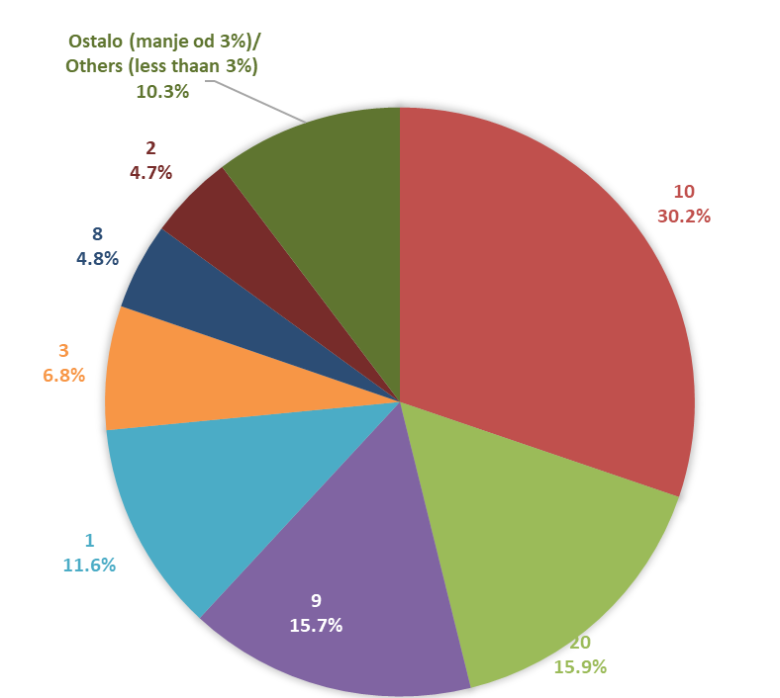

Izvor/Source: ANO/ISA

Sadržaj/Contents

